상품제안서
엘르 로즈세면1매+스포츠양말2족 세트 | 상품코드: F00973

 |  |  |  |  |  |  | 02-412-0044 | www.easy1.co.kr
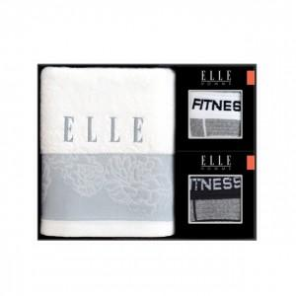

【상세/제작정보】 | .

【인쇄/포장옵션】 | 실크, 자수 / 포장지포장

【공급단가】 | 수량 | 30~ | 50~ | 100~ | 500~ | 1,000~
*VAT별도 | 단가 | 13,500원 | 13,000원 | 12,500원 | 12,000원 | 11,700원

【상품 URL】 | https://dev.easy1.co.kr:443/src/goods_detail.php?gdno=973

